Especificações de equipamentos
Item 1 | Item 2 | Item 3 | Item 4 | Item 5 | Item 6 | Item 7 | Item 8
Tipo I - Monocromática | Tipo I - Monocromática COM OPERADOR | Tipo II - Monocromática | Hibrida - Colorida | Scanner de Produção | Softwares Embarcados e ECM | Página Excedente Mono | Página Excedente Color
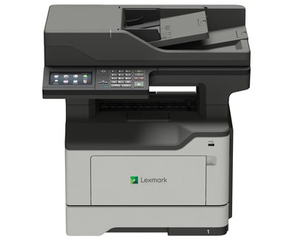 Foto ilustrativa | Foto ilustrativa | 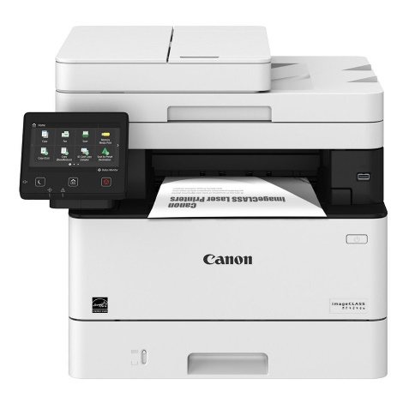 Foto ilustrativa | 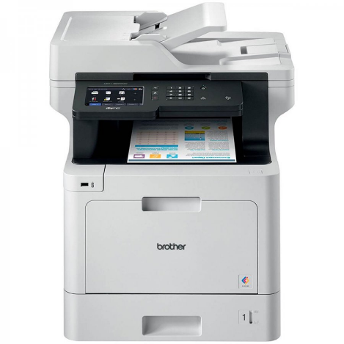 Foto ilustrativa | 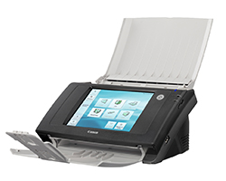 Foto ilustrativa | 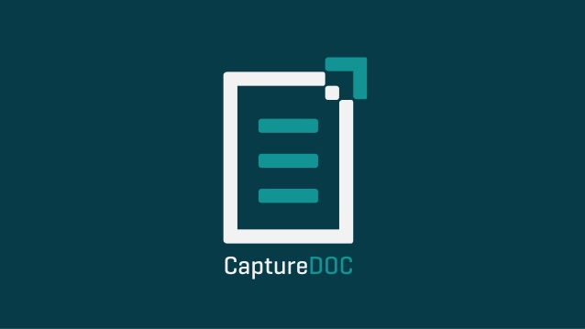 Foto ilustrativa | Foto ilustrativa | 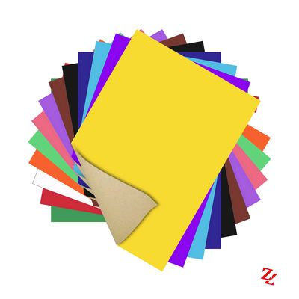 Foto ilustrativa
CARACTERÍSTICAS GERAIS | CARACTERÍSTICAS GERAIS | CARACTERÍSTICAS GERAIS | CARACTERÍSTICAS GERAIS | CARACTERÍSTICAS GERAIS | CARACTERÍSTICAS GERAIS | CARACTERÍSTICAS GERAIS | CARACTERÍSTICAS GERAIS
• Funções de Impressora, Copiadora, Scanner colorido, funções de escanear para e-mail, pasta, e unidade flash USB; | • Funções de Impressora, Copiadora, Scanner colorido, funções de escanear para e-mail, pasta, e unidade flash USB; | • Funções de Impressora, Copiadora, Scanner colorido, funções de escanear para e-mail, pasta, e unidade flash USB; | • Funções de Impressora, Copiadora, Scanner colorido, funções de escanear para e-mail, pasta, e unidade flash USB; | • Funções de Scanner colorido, funções de escanear para e-mail, pasta, e unidade flash USB; | Os softwares de captura inteligente de documentos do tipo Cliente/Servidor, integrados ao ECM Open Source de licenciamento do tipo “Software Livre” (descrito no item 2), deverão contemplar todas as funcionalidades abaixo descritas: | • Valor da página excedente impressa (sem fornecimento de papel) | • Valor da página excedente impressa (sem fornecimento de papel)
• Display com tela sensível ao toque (Touch Screen) Colorido, mínimo de 3,7"; | • Display com tela sensível ao toque (Touch Screen) Colorido, mínimo de 3,7"; | • Display com tela sensível ao toque (Touch Screen) Colorido, mínimo de 3,5"; | • Display com tela sensível ao toque (Touch Screen) Colorido, mínimo de 3,7"; | • Display com tela sensível ao toque (Touch Screen) Colorido, mínimo de 3,7" com capacidade de Swipe ou tela sensível de mínimo de 4" | Desenvolvimento e customização dos fluxos de captura de documentos: | • A página excedente terá o mesmo valor para todos os equipamentos, inclusive Colorida, se impressão preta
• Tecnologia de impressão: eletrofotográfica a seco (Laser, LED ou equivalente). | • Tecnologia de impressão: eletrofotográfica a seco (Laser, LED ou equivalente). | • Tecnologia de impressão: eletrofotográfica a seco (Laser, LED ou equivalente). | • Tecnologia de impressão: eletrofotográfica a seco (Laser, LED ou equivalente). | - | Deverá oferecer ferramenta com interface gráfica, que possibilite a criação e personalização dos fluxos de captura de documentos de acordo com as regras de negócio e critérios de classificação e indexação de cada departamento, sendo estes fluxos disponibilizados nos equipamentos de captura. | • Haverá franquia de consumo mínima para cada tipo de equipamento.
• Franquia de páginas impressas: 1371 | • Franquia de páginas impressas: 1371 | • Franquia de páginas impressas: 1199 | • Franquia de páginas impressas: 244 Monocromáticas e 569 Coloridas | - | Fontes de documentos e soluções de captura: | • O valor da página excedente deverá ser necessáriamente inferior ao valor da página na franquia
• Franquia de páginas Digitalizadas: ilimitado | • Franquia de páginas Digitalizadas: ilimitado | • Franquia de páginas Digitalizadas: ilimitado | • Franquia de páginas Digitalizadas: ilimitado | • Franquia de páginas Digitalizadas: ilimitado | Documentos físicos (impressos):
CARACTERÍSTICAS DE DESEMPENHO | CARACTERÍSTICAS DE DESEMPENHO | CARACTERÍSTICAS DE DESEMPENHO | CARACTERÍSTICAS DE DESEMPENHO | CARACTERÍSTICAS DE DESEMPENHO | Solução de digitalização embarcada nos equipamentos do Tipo I, seguindo os critérios de indexação previamente definidos nos fluxos de captura, permitindo ao usuário imputar os indexadores no painel do multifuncional.
• Velocidade mínima de 30 páginas por minuto para impressão (A4); | • Velocidade mínima de 30 páginas por minuto para impressão (A4); | • Velocidade mínima de 30 páginas por minuto para impressão (A4); | • Velocidade mínima de 30 páginas por minuto para impressão (A4); | • Ciclo de trabalho diário de pelo menos 5000 digitalizações; | Aplicativo mobile compatível com pelo menos 2 (duas) das plataformas (Android, iOS, Windows), possibilitando ao usuário informar os indexadores do documento na tela do dispositivo móvel e também o envio de imagens capturadas com a câmera do aparelho, o envio de arquivos salvos na memória do dispositivo (galeria) e também iniciar o trabalho de digitalização em um multifuncional em rede do Tipo I, para captura de documentos, seguindo os critérios de indexação previamente definidos nos fluxos de captura.
• Possuir capacidade de toner de alto rendimento: no mínimo 8.000 cópias. Base: 5% de cobertura; | • Possuir capacidade de toner de alto rendimento: no mínimo 8.000 cópias. Base: 5% de cobertura; | • Possuir capacidade de toner de, no mínimo, 5.000 cópias com 5% de cobertura; | • Possuir capacidade de toners de, no mínimo, 5.000 páginas cada cor; | • Resolução ótica de pelo menos 600 dpi; | Documentos já salvos em formato digital:
• Resolução ótica de pelo menos 600 dpi para impressão ou cópia; | • Resolução ótica de pelo menos 600 dpi para impressão ou cópia; | • Resolução ótica de pelo menos 600 dpi para impressão ou cópia; | • Resolução ótica de pelo menos 1200 dpi para impressão ou cópia; | - | Aplicativo Desktop, compatível com plataforma Windows, que possibilite o envio e indexação no repositório do ECM, de documentos salvos em meio digital, seguindo os critérios de indexação previamente definido nos fluxos de captura.
CARACTERÍSTICAS DE CONECTIVIDADE | CARACTERÍSTICAS DE CONECTIVIDADE | CARACTERÍSTICAS DE CONECTIVIDADE | CARACTERÍSTICAS DE CONECTIVIDADE | CARACTERÍSTICAS DE CONECTIVIDADE | Ferramenta Web que permita o envio de documentos através do Web Browser (navegador de internet), por meio de um link público do processo de captura, seguindo os mesmos critérios de indexação definidos no fluxo de indexação.
• Ethernet 10/100/1000 (Gigabit) Base TX (RJ 45), USB 2.0, e Wireless 802.11b/g/n | • Ethernet 10/100/1000 (Gigabit) Base TX (RJ 45), USB 2.0, e Wireless 802.11b/g/n | • Ethernet 10/100 Base TX (RJ 45), USB 2.0. | • Ethernet 10/100/1000 (Gigabit) Base TX (RJ 45), USB 2.0, e Wireless 802.11b/g/n | • Ethernet 10/100/1000 (Gigabit) Base TX (RJ 45), USB 2.0 | Acesso aos fluxos de digitalização:
CARACTERÍSTICAS DE MANUSEIO DE PAPEL | CARACTERÍSTICAS DE MANUSEIO DE PAPEL | CARACTERÍSTICAS DE MANUSEIO DE PAPEL | CARACTERÍSTICAS DE MANUSEIO DE PAPEL | CARACTERÍSTICAS DE MANUSEIO DE PAPEL | Sistema deve ser parametrizável para solicitar login e senha para acesso dos usuários ao menu de digitalização do equipamento de captura, sendo a autenticação integrada com LDAP (Active Directory) ou com o próprio ECM.
• Entrada de papel: Gaveta padrão com capacidade mínima de 250 páginas e entrada multifuncional/manual com capacidade mínima para 50 folhas; | • Entrada de papel: Gaveta padrão com capacidade mínima de 250 páginas e entrada multifuncional/manual com capacidade mínima para 50 folhas; | • Entrada de papel: Gaveta padrão com capacidade mínima de 250 páginas e entrada multifuncional/manual com capacidade mínima para 50 folhas; | • Entrada de papel: Gaveta padrão com capacidade mínima de 250 páginas e entrada multifuncional/manual com capacidade mínima para 50 folhas; | • Entrada de papel: ADF com capacidade mínima de 50 folhas; | Quando habilitado o login, oferecer a opção de restringir/permitir a visibilidade de cada fluxo para os usuários ou grupos cadastrados.
• Permitir a impressão em papel tamanho A4, Carta e Ofício; | • Permitir a impressão em papel tamanho A4, Carta e Ofício; | • Permitir a impressão em papel tamanho A4, Carta e Ofício; | • Permitir a impressão em papel tamanho A4, Carta e Ofício; | • Permitir a digitalização de papel tamanho mínimo A6 e máximo Ofício; | Opções de digitalização (parametrizável por documento no fluxo documental):
• Alimentador de documentos com capacidade mínima para 50 folhas; | • Alimentador de documentos com capacidade mínima para 50 folhas; | • Alimentador de documentos com capacidade mínima para 50 folhas; | • Alimentador de documentos com capacidade mínima para 50 folhas; | • Permitir a digitalização de papel entre 75 e 180g/m²; | Tamanho papel
• Capacidade do recipiente de saída de papel de, no mínimo, 150 folhas; | • Capacidade do recipiente de saída de papel de, no mínimo, 150 folhas; | • Capacidade do recipiente de saída de papel de, no mínimo, 150 folhas; | • Capacidade do recipiente de saída de papel de, no mínimo, 150 folhas; | • Permitir digitalização de papel espesso como cartões de crédito e identidade, papel plastificado | Modo: um lado, ambos lados;
• Permitir impressão duplex automática; | • Permitir impressão duplex automática; | • Permitir impressão duplex automática; | • Permitir impressão duplex automática; | - | Cor: colorido, monocromática, escala de cinza;
• Permitir impressão em papel de gramatura entre 75g/m² e 105 g/m2 em alguma das fontes de entrada (alimentador manual ou bandeja padrão). | • Permitir impressão em papel de gramatura entre 75g/m² e 105 g/m2 em alguma das fontes de entrada (alimentador manual ou bandeja padrão). | • Permitir impressão em papel de gramatura entre 75g/m² e 105 g/m2 em alguma das fontes de entrada (alimentador manual ou bandeja padrão). | • Permitir impressão em papel de gramatura entre 75g/m² e 160 g/m2 em alguma das fontes de entrada (alimentador manual ou bandeja padrão). | - | Geração de arquivos nos seguintes formatos: PDF, PDF/A, TIFF e JPEG.
CARACTERÍSTICAS DO DRIVER DE IMPRESSÃO | CARACTERÍSTICAS DO DRIVER DE IMPRESSÃO | CARACTERÍSTICAS DO DRIVER DE IMPRESSÃO | CARACTERÍSTICAS DO DRIVER DE IMPRESSÃO | CARACTERÍSTICAS DO DRIVER DE IMPRESSÃO | Remover das opções do painel do equipamento de captura, o documento já digitalizado.
• Permitir emulação PCL 5c, PCL 6 e PostScript 3 | • Permitir emulação PCL 5c, PCL 6 e PostScript 3 | • Permitir emulação PCL 6 e PostScript 3 | • Permitir emulação PLC 5e, PCL 5c, PCL 6 e PostScript 3. | - | Juntar as páginas digitalizadas ao documento já existente no repositório do ECM.
• Permitir a impressão confidencial (impressão segura); | • Permitir a impressão confidencial (impressão segura); | • Permitir a impressão confidencial (impressão segura); | • Permitir a impressão confidencial (impressão segura); | - | Opções de tratamento (parametrizável por documento no fluxo documental):
• Sistemas operacionais suportados: Windows 7, Windows 10 ou superior (32 bits e 64 bits). | • Sistemas operacionais suportados: Windows 7, Windows 10 ou superior (32 bits e 64 bits). | • Sistemas operacionais suportados: Windows 7, Windows 10 ou superior (32 bits e 64 bits). | • Sistemas operacionais suportados: Windows 7, Windows 10 ou superior (32 bits e 64 bits). | - | Geração de PDF pesquisável (OCR).
CARACTERÍSTICAS DO MÓDULO SCANNER | CARACTERÍSTICAS DO MÓDULO SCANNER | CARACTERÍSTICAS DO MÓDULO SCANNER | CARACTERÍSTICAS DO MÓDULO SCANNER | CARACTERÍSTICAS DO MÓDULO SCANNER | Nível de compressão do documento PDF.
• Possuir tanto vidro de exposição, quanto ADF; | • Possuir tanto vidro de exposição, quanto ADF; | • Possuir tanto vidro de exposição, quanto ADF; | • Possuir tanto vidro de exposição, quanto ADF; | • Modo ignorar folha em branco | Geração de múltiplos arquivos PDF, quebrando por número de páginas definido por arquivo.
• Possibilidade de digitalização tanto no vidro de exposição quanto no ADF: A4, Carta, Ofício, A5, Carta, Oficio II; | • Possibilidade de digitalização tanto no vidro de exposição quanto no ADF: A4, Carta, Ofício, A5, Carta, Oficio II; | • Possibilidade de digitalização tanto no vidro de exposição quanto no ADF: A4, Carta, Ofício, A5, Carta, Oficio II; | • Possibilidade de digitalização tanto no vidro de exposição quanto no ADF: A4, Carta, Ofício, A5, Carta, Oficio II; | • Orientação automáica de documentos | Geração de múltiplos arquivos PDF, quebrando pelo tamanho máximo definido por arquivo.
...

